概要
概要
 | ■はじめに
 |  | 本文書は、道路標示エリア属性ダイアログ[ROADMARK_AREA.dll]（以下、本ツール）の機能仕様について記したものである。

 | ■インプット情報
 |  | 本文書を作成するにあたって以下の資料等をインプット情報として用いた。

 |  |  | 資料名 | パス
 |  |  | 要件定義書 | -

 | ■アプリケーション構成
 |  | 本ツールの構成を以下に示す。

ArcMap

AttributeDlg.dll

ADAM DB

ROADMARK_AREA.DLL

 |  | 関連フィーチャクラス/テーブル
 |  | 名称 |  |  | フィーチャクラス/テーブル名 | 処理の用途
 |  | 道路標示エリア |  |  | ROADMARK_AREA | 作成対象のフィーチャクラス
 |  | 道路標示エリア－車線リンク関連 |  |  | REL_ROADMARK_AREA_LANE_LINK | 作成した道路標示エリアと車線リンクとの紐付けを作成する
 |  | 車線リンク |  |  | LANE_LINK | 作成した道路標示エリアと紐付ける対象のリンクを選定する

 | ■開発環境
 |  | 本ツールの開発環境を以下に示す。

 |  |  | クライアント環境
 |  |  | OS | Windows 7 SP1
 |  |  | 開発ツール | Visual Studio 2012 (Professional Edition)
 |  |  | プログラム言語 | C++
 |  |  | その他 | なし

 |  |  | クライアント環境（.NET）
 |  |  | OS | Windows 7 SP1
 |  |  | 開発ツール | Visual Studio Team System 2008 (Development Edition)
 |  |  | フレームワーク | .NET Framework 3.5
 |  |  | プログラム言語 | C# 3.0
 |  |  | ソース管理 | Visual SourceSafe 2005
 |  |  | データベース | SQL Server Compact 3.5
 |  |  | WEBサーバ | Apache 2.2
 |  |  | サーブレットコンテナ | Tomcat 5.0.28
 |  |  | その他 | なし

 | ■動作環境
 |  | 本ツールの動作環境を以下に示す。

 |  |  | OS | Windows 7 SP1
 |  |  | 必須コンポーネント | ArcGIS 10.1 for Desktop

 | ■ビルド仕様
 |  |  | 関連ライブラリ | WinLib
 |  |  |  | crd_cnv
 |  |  |  | sindy_schema
 |  |  |  | ArcHelperEx
 |  |  |  | SiNDYLib
 |  |  |  | ArcMapUIBase

 | ■バイナリ管理
 |  | 本ツールの格納パスを以下に示す。

 |  |  | 格納パス | \\win\dfs\新規事業開発部\03_サンプルデータ\30_開発\02_編集ツール\01_SiNDY-e\10_リリース\v2\最新版DLL

 | ■使用部門/工程
 |  | 本ツールの使用部門、使用工程を以下に示す。

 |  |  | 使用部門 | コンテンツ本部 道路ＤＢ制作部 第一制作Ｇ
 |  |  | 使用工程 | ADAMデータ整備

 | ■ツールタイプ

 |  |  | 分類 | SiNDY-e 系ツール
 |  |  | 処理タイプ | フィーチャの属性編集、テーブル更新
 |  |  | Arc使用 | あり

機能仕様
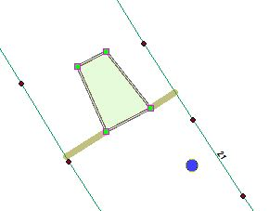
機能仕様
 | ■概要
 |  | 本シートは 道路標示エリア属性ダイアログ[ROADMARK_AREA.dll]（以下、本ツール）に実装される機能の詳細について記したものである。

 | ■属性編集機能
 |  | □概要
 |  |  | 本機能は道路標示エリア属性ダイアログ(ROADMARK_AREA.dll)の属性編集を行う機能である。

 |  | □処理詳細
 |  |  | １． | 編集を行いたい、道路標示エリアを矩形選択する。

 |  |  | 2. | 属性ダイアログが立ち上がる。
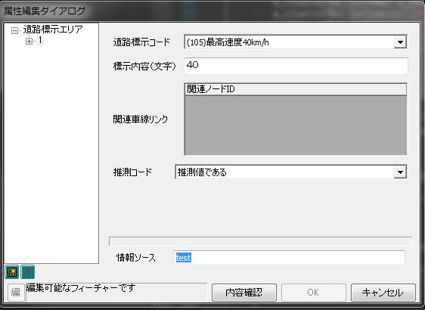

 |  |  | 3. | 属性値を変更する
 |  |  |  | ●道路標示エリア属性値の変更
 |  |  |  |  | 「道路標示コード」「表示内容(文字)」「推測コード」「情報ソース」は手入力により値を入力する。
 |  |  |  |  | 変更された属性はオレンジ色で表示される。
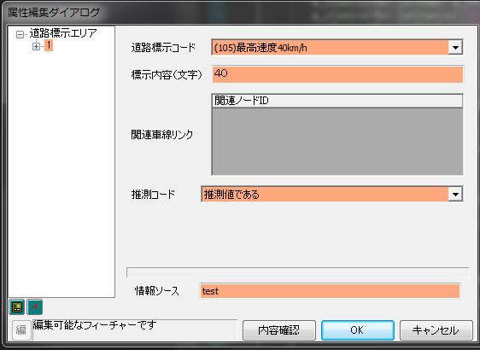

 |  |  |  | ●関連車線リンクの編集
 |  |  |  |  | 道路標示エリアは車線リンクとの紐付けを持っており、
 |  |  |  |  | 道路標示エリアとは、別テーブルで紐付けが定義されている。
 |  |  |  |  | 属性ダイアログ下部のグリッドで関連する車線リンクの追加/削除が可能である。

 |  |  |  |  | 関連リンクの追加
 |  |  |  |  |  | 以下の手順で関連リンクの追加ができる。
 |  |  |  |  |  |  | 1. グリッド上で右クリックし、[追加]を選択すると空行が追加される。
 |  |  |  |  |  |  | 2. 関連リンクOID を入力する。
 |  |  |  |  |  |  |  | ※追加するリンクのOIDは事前に調べて覚えておく必要がある。

 |  |  |  |  |  |  | ※存在しない車線リンクのOIDを入力すると、エラーダイアログが表示される。

 |  |  |  |  | 関連リンクの削除
 |  |  |  |  |  | 以下の手順でノード紐付けの削除ができる。
 |  |  |  |  |  |  | 1. グリッド上で右クリックし、[削除]を選択する

 | ■関連リンクのハイライト機能

 |  | 属性ダイアログを開くと、道路標示エリアと関連する車線リンクとを結ぶラインがハイライトされる。
 |  | 正確には、車線リンクと道路標示エリア車線の最近傍点がラインで結ばれる。

付表
検証項目書に載せきれない検証ケース、検証データ、参考情報等は
本シートに記載します。
シートはコピーして増やしても構いません。
※不要な場合は本シートを削除してください
※本シートを使用する場合はこのテキストボックスを削除してください

